COSTEO
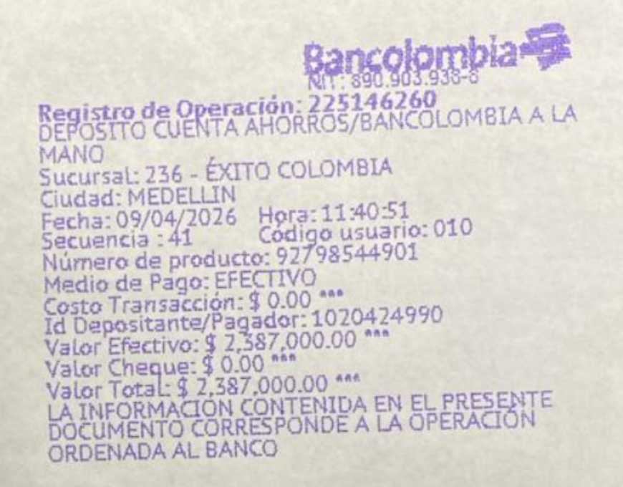
ARCHIVO DE DOCUMENTOS MEDICOS | PAGOS - FACTURA | RESERVAS Y CONFIRMACION | PRODUCTO | PROVEEDOR | CANTIDAD | PRECIO UNITARIO | EMMY - PRECIO VENTA | EMMY - VALOR TOTAL | RETENCIÓN EN LA FUENTE | VALOR DEL PAGO | PROVEEDOR - NOMBRE COMERCIAL | Fecha del pago | Valor del pago | Forma de pago de donde salió el dinero | Tipo de movimiento | Comentarios
App | Precompra | EMITIDA | Póliza de asistencia médica al viajero X 8 días | Colasistencia |  |  |  | $22,000 | $0 | $22,000
 |  | COMPRADA | Sim card física | YENNY / TIGO | 2,00 Unidades | $ 3,00 | $ 6,00 | $13,000 | $0 | $15,000
 | No llego factura | RECARGADA | Recarga 10 gigas de datos X 7 días | TIGO | 1,00 Unidades | $ 7,00 | $ 7,00 | $15,000 | $0 | $15,000 | TIGO | 2026-04-08 | $15,000 | JENNY BANCOLOMBIA | PAGO EN LINEA
 | No llego factura | RECARGADA | Recarga 10 gigas de datos X 7 días | TIGO | 1,00 Unidades | $ 7,00 | $ 7,00 | $15,000 | $0 | $15,000 | TIGO | 2026-04-08 | $15,000 | JENNY NEQUI | PAGO EN LINEA
 |  |  | CHEQUEO MÉDICO EJECUTIVO PREVENTIVO- MUJER | CIMA | 1,00 Unidades | $ 520,00 | $ 520,00 | $569,520 | $11,390 | $558,130 | CIMA SALDO A FAVOR
 |  |  | Tarro fecal y orina | CIMA |  |  |  | $4,000 | $0 | $4,000
 |  |  | LABORATORIOS CLÍNICOS
 |  | Muestra contaminada | Citologia Cervical | CIMA
 |  | Muestra contaminada | Citología PAP - VPH papanicolau | CIMA | 1,00 Unidades | $ 40,00 | $ 40,00
No entrego muestra | Facturado | Confirmado | Coprológico | CIMA
Archivado | Facturado | Confirmado | Vitamina D25 | CIMA
 |  |  | Perfil lipídico
Archivado | Facturado | Confirmado | Colesterol HDL | CIMA
Archivado | Facturado | Confirmado | Colesterol LDL | CIMA
Archivado | Facturado | Confirmado | Colesterol total | CIMA
Archivado | Facturado | Confirmado | Triglicéridos | CIMA
 |  |  | Perfil Hepático
Archivado | Facturado | Confirmado | ALT- Alanina transferasa | CIMA
Archivado | Facturado | Confirmado | AST - aspartato transferasa | CIMA
 |  |  | Perfil Renal
Archivado | Facturado | Confirmado | Creatinina en suero | CIMA
Archivado | Facturado | Confirmado | Uroanálisis | CIMA
 |  |  | Sangre
Archivado | Facturado | Confirmado | Hemograma completo | CIMA
Archivado | Facturado | Confirmado | Hemoglobina glicosilada | CIMA
Archivado | Facturado | Confirmado | Ferritina | CIMA
Archivado | Facturado | Confirmado | Glucosa sérica | CIMA
 |  |  | Perfil Tiroideo
Archivado | Facturado | Confirmado | T4L libre | CIMA
Archivado | Facturado | Confirmado | TSH | CIMA
 |  |  | Enfermedades de transmisión sexual
Archivado | Facturado | Confirmado | VDRL serología | CIMA
Archivado | Facturado | Confirmado | VIH 1 Y 2, Anticuerpos | CIMA
 |  |  | IMÁGENES DIAGNÓSTICAS
Archivado | Facturado | Confirmado | Radiografía de tórax | CIMA
Archivado | Facturado | Confirmado | Electrocardiograma | CIMA
Archivado | Facturado | Confirmado | Ecografía de abdomen total | CIMA
Archivado | Facturado | Confirmado | Ecografía Mamaria | CIMA |  |  |  |  |  |  | Dr Maximiliano Ortega | 2026-04-14 | $10,000 | JURIDICA BANCOLOMBIA | TRANSFERENCIA BANCARIA
Archivado | Facturado | Confirmado | Cita Medico Internista | Dr Maximiliano Ortega |  |  |  | $271,000 | $10,840 | $260,160 | Dr Maximiliano Ortega | 2026-04-09 | $250,000 | JURIDICA BANCOLOMBIA | TRANSFERENCIA BANCARIA
 | DMS361 | Confirmado | Traslados CORTOS Hotel - clínica | ANDRES | 4 unidades |  |  | $307,500 | $0 | $307,500 | Andrés Cantero | 2026-04-14 | $307,500 | JURIDICA BANCOLOMBIA | TRANSFERENCIA BANCARIA
 | DMS362 | Confirmado | Servicios Medical Trip colombia acompañamiento virtual y presencial 6 horas | YENNY | 0.75 |  |  | $102,500 | $0 | $102,500 | Magda Yenny Roberto | 2026-04-14 | $102,500 | JURIDICA BANCOLOMBIA | TRANSFERENCIA BANCARIA
 | Facturado | Confirmado | Tour grupal Comuna trece | AEROTUREX | 4,00 Unidades | $ 22,50 | $ 90,00 | $348,000 | $0 | $348,000 | Aeroturex | 2026-04-14 | $348,000 | JURIDICA BANCOLOMBIA | TRANSFERENCIA BANCARIA
 |  |  | Total |  |  | TOTAL EN USD | 682 | $1,667,520 | NETO PAGADO
 |  |  |  |  |  | TOTAL EN PESOS | $2,387,000 | $2,387,000 | COBRADO
 |  |  |  | PAGO CLIENTE |  |  |  | $719,480 | UTILIDAD

CONFIRMACIÓN
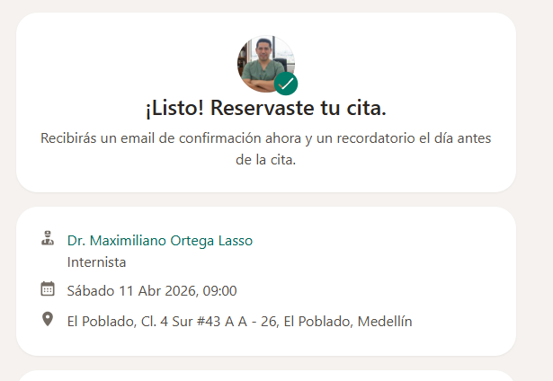
CITA CON ESPECIALISTA MEDICO INTERNISTA

